写真
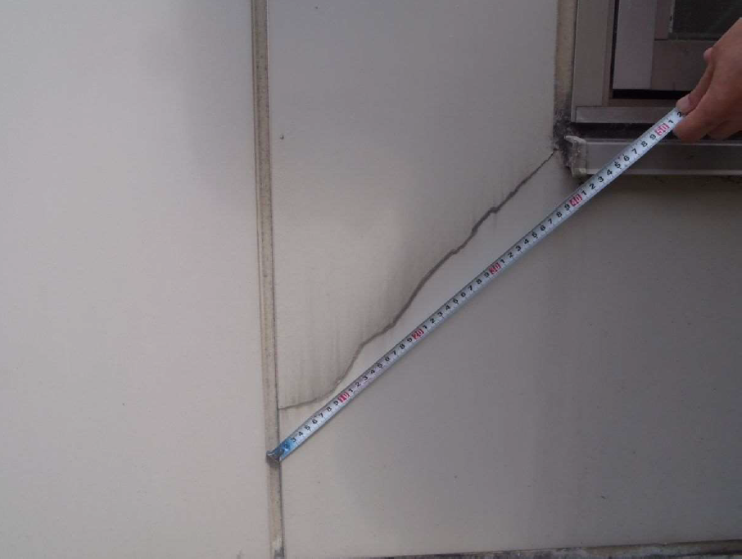
法人名 |  | 施設名
No. | 例1
 |  |  | （概要） 居室102号室付近外壁破損

場所の特定ができるように書く
（写真番号を書き込んだ平面図を別途用意する場合は不要）

メジャーを当て、長さや面積がわかるように
※メジャーの数値が判読できるように

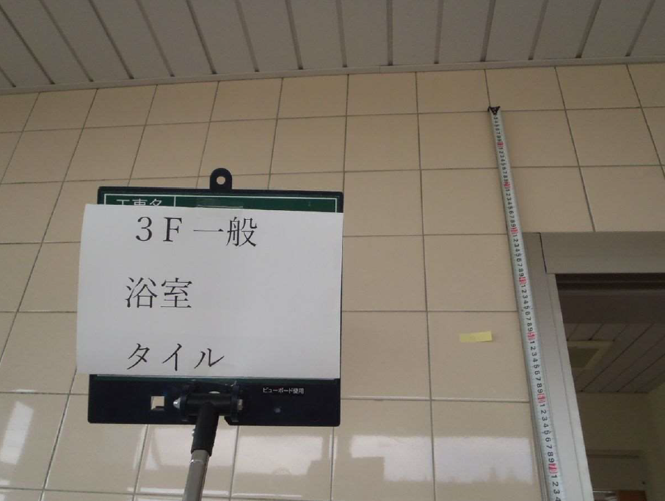
No. | 例2
 |  |  | （概要）
写真だけで場所や破損状況が分かるのであれば、概要は空欄でも可

タイルは外す前の写真が望ましい
付箋等により、割れたタイルの個数がわかるように

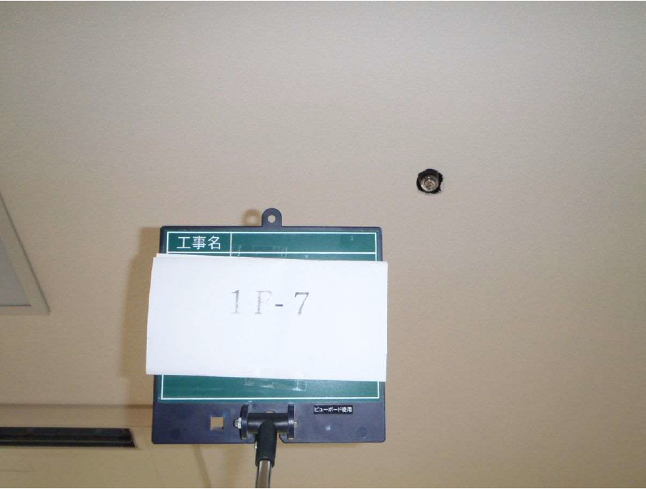
No. | 例3
 |  |  | （概要） スプリンクラーヘッド破損

照明やガラス等、類似の破損を一枚の写真で代用することは不可
全ての破損箇所の写真が必要

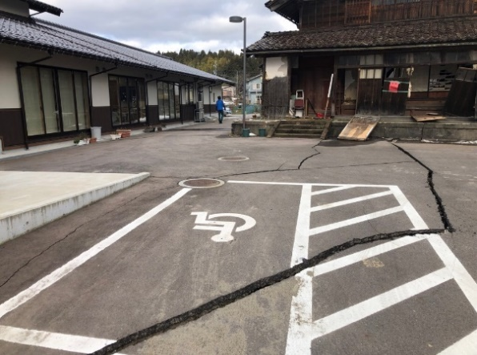
No. | 例4
 |  |  | （概要） アスファルトに亀裂 車での利用者送迎時にタイヤがパンクするおそれあり 利用者が外出時に段差につまづき危険

外構は原則対象外 ただし復旧しないと施設の運営管理上重大な影響を及ぼすと国の査定官が判断した場合は対象となることもあるので、説明を記載

No. | 1
 |  |  | （概要）

No. | 2
 |  |  | （概要）

No. | 3
 |  |  | （概要）

No. | 4
 |  |  | （概要）

No. | 5
 |  |  | （概要）

No. | 6
 |  |  | （概要）

No. | 7
 |  |  | （概要）

No. | 8
 |  |  | （概要）

No. | 9
 |  |  | （概要）

No. | 10
 |  |  | （概要）

No. | 11
 |  |  | （概要）

No. | 12
 |  |  | （概要）

No. | 13
 |  |  | （概要）

No. | 14
 |  |  | （概要）

No. | 15
 |  |  | （概要）

No. | 16
 |  |  | （概要）

No. | 17
 |  |  | （概要）

No. | 18
 |  |  | （概要）

No. | 19
 |  |  | （概要）

No. | 20
 |  |  | （概要）

